Úvod
 |  | Tovább >

 | Takaró konfigurátor
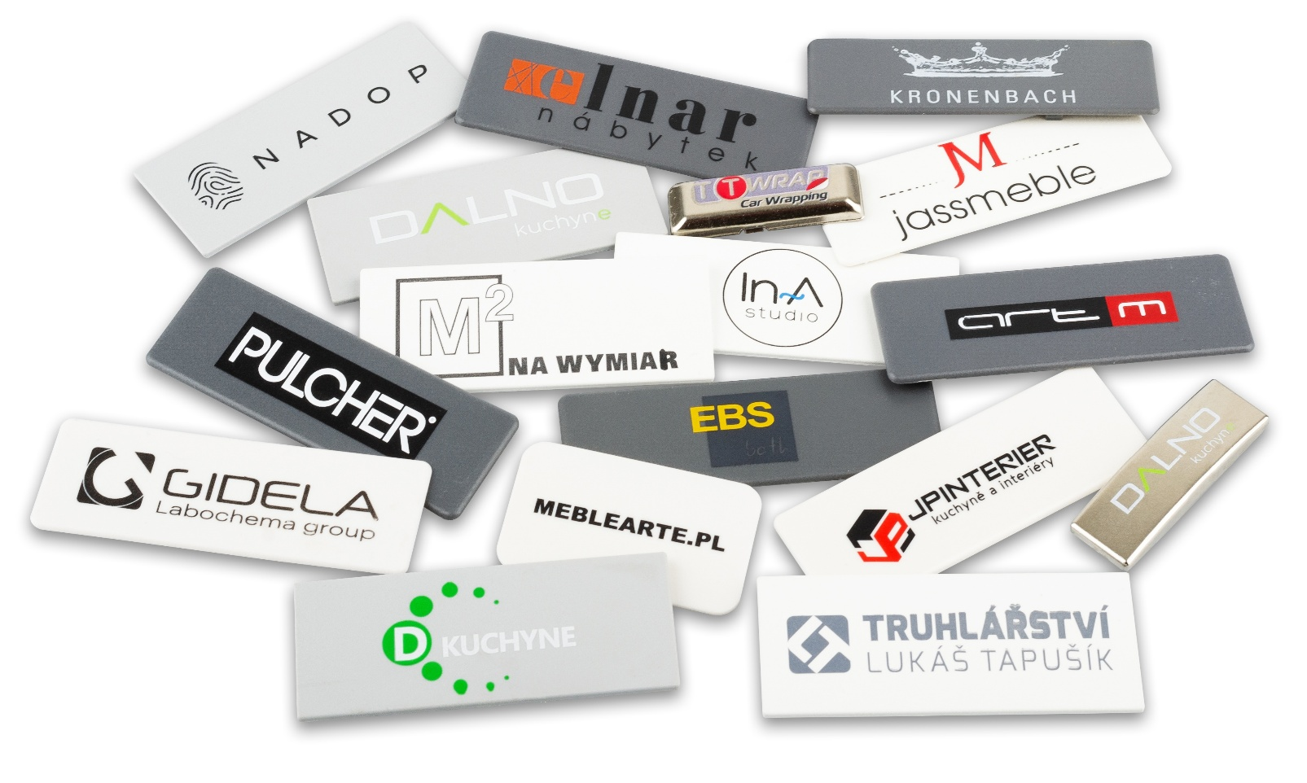

Változat 1.03

Config
 |  |  |  |  | Kezdőlap


 | A takarósapka márkája
 | Mire rendeli a sapkát?
 | A takarósapka cikkszáma és megnevezése |  |  | #N/A
#N/A | Figyelem - a megrendelt takarósapka nem szimmetrikus, kérjük, mellékeljen rajzot.
 | Mennyiség (min. 50 db) |  | db
 | A logó színeinek száma (1-4)
 | Írd le a színeket a Pantone színskálán

 | A nyomtatott takarósapkák teljes ára | FALSE | HUF
 | Ár 1 db nyomtatott takarósapkáért | #DIV/0! | HUF

 | A feltüntetett ár végleges, nem alkalmazható árengedmény. A feltüntetett árak nem tartalmaznak áfát!

 | A megrendeléshez mellékelni kell a logó grafikai alapját vektorokban és a Pantone színskálán szereplő színekben.
 |  |  |  |  | < Vissza
 | A kitöltött megrendelést küldje el a megrendelesek@demos-trade.com címre.

